Uitleg begroting
 |  |  | 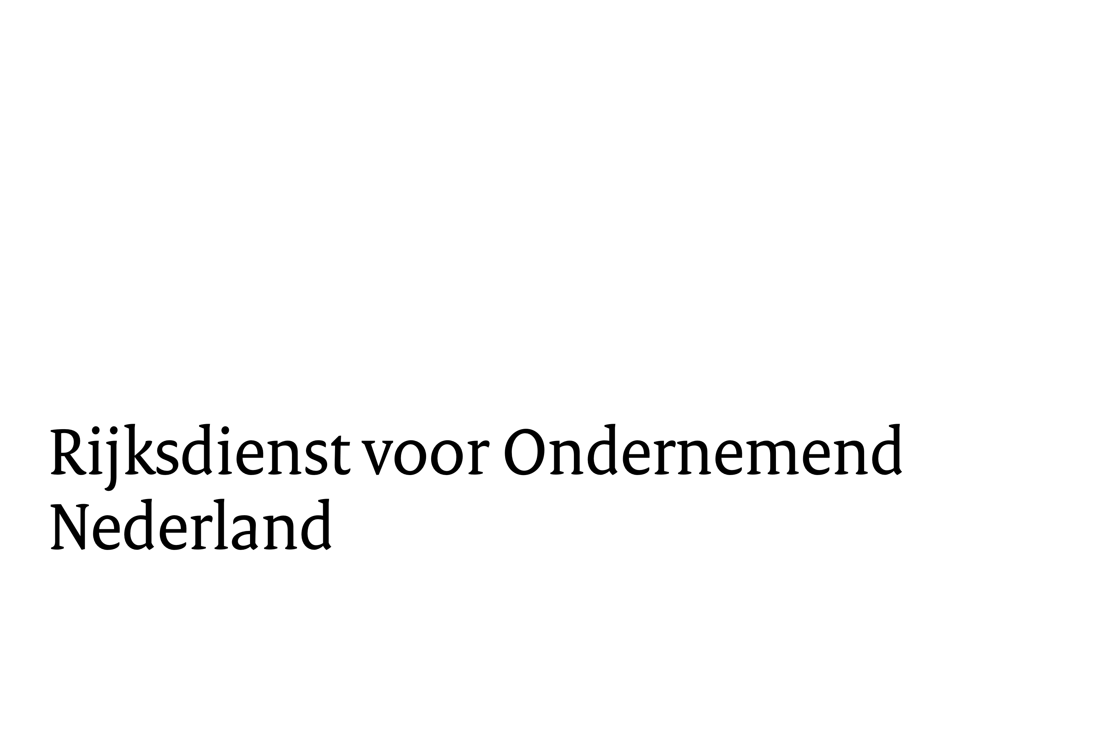
Begroting subsidie Studies voor Duurzame Industrie (STUDI) 2026

Algemeen

Deze begroting geldt voor de subsidie STUDI. Er zijn 3 typen studies:
- Een haalbaarheidsstudie is een studie ter voorbereiding op een pilotproject (artikel 25 AGVV)
- Een milieustudie is een studie ter voorbereiding op milieu-investeringen in een demonstratieproject of in een project met uitontwikkelde technologie
(artikel 49 AGVV)
- Een vergelijkbare studie is een studie ter voorbereiding op een investering in een demonstratieproject of in een project met uitontwikkelde technologie
die niet aan de vereisten van een milieustudie voldoet (de-minimis)

Let op!
Onderbouw alle kosten per kostencategorie. Doe dit met berekeningen en/of offertes als dat mogelijk is. Zie de toelichtingsvelden onder de begroting.
Voor een studie naar een project met uitontwikkelde technologie vallen alleen de kosten van anderen (derden: niet uit dezelfde groep) onder de subsidie.

Projectkosten
Als projectkosten komen de kosten in aanmerking die u in deze begroting opneemt. Voer alleen kosten op die:
l | rechtstreeks zijn toe te rekenen aan het project;
l | voor eigen rekening en risico komen van de aanvrager en de deelnemers in het samenwerkingsverband;
l | werkelijk worden gemaakt en betaald ná indiening van de aanvraag.

BTW
Als u van de opgevoerde kosten de betaalde btw kunt aftrekken of terugvorderen van de Belastingdienst, dan is de btw geen subsidiabele kostenpost.
Kunt u de btw niet aftrekken bij de Belastingdienst, dan mag u de kosten inclusief betaalde btw opvoeren en is de btw wel een subsidiabele
kostenpost. Geef in de begroting achter het kopje "BTW" aan hoe u de kosten opvoert door het juiste antwoord te selecteren.

Mijlpalenbegroting
U kunt ervoor kiezen om uw subsidie op basis van mijlpalen uit te laten betalen. Dit is optioneel.
Voor verdere toelichting, zie het tabblad "Mijlpalenbegroting".

A1 Loonkosten
U berekent de loonkosten volgens een van de volgende methodes:

1. Integrale kostensystematiek (artikel 12 van het Kaderbesluit nationale EZK- en LNV-subsidies)
Voor meer informatie: |  | https://www.rvo.nl/onderwerpen/subsidiespelregels/ezk/iks
Deze methode is vooral geschikt voor grote organisaties die regelmatig subsidie bij ons aanvragen.

2. Loonkosten + 50% opslag systematiek (artikel 13 van het Kaderbesluit nationale EZK- en LNV-subsidies)
Voor meer informatie: |  | www.rvo.nl/subsidies-regelingen/subsidiespelregels/subsidiabele-kosten-algemeen/Loonkosten plus vaste-opslag-systematiek
De directe loonkosten van projectmedewerkers voert u op en worden automatisch vermeerderd met 50% opslag.

3. Vast uurtarief van € 80 (art. 14 van het Kaderbesluit nationale EZK- en LNV-subsidies en art. 4.2.6 Regeling nationale EZ-, LVVN- en KGG-subsidies)
Voor meer informatie: |  | www.rvo.nl/onderwerpen/subsidiespelregels/ezk/vaste-uurtarief
Ook als u geen loonkosten maakt, maar er toch arbeid wordt verricht.

Een deelnemer mag slechts één van bovenstaande methodes gebruiken.
Voor meer informatie: |  | Subsidiespelregels ministerie van Economische Zaken en Klimaat | RVO.nl

A2 Machines en apparaten die niet uitsluitend voor het project worden gebruikt
Als u de machine of apparatuur niet uitsluitend voor het project heeft aangeschaft, mag u de afschrijfkosten of leasetermijnen alleen meenemen als u
een sluitende tijdregistratie bijhoudt. U neemt de kosten dan mee naar evenredigheid van de tijd dat de machine of het apparaat tijdens het project
wordt gebruikt, gerelateerd aan de normale bezetting. Als u de integrale kostensystematiek gebruikt, dan kunt u u hier alleen kosten opvoeren als
de kosten geen deel uitmaken van het integrale kostentarief.

Voor meer informatie: |  | Subsidiespelregels EZK apparatuur

A3 Aan derden verschuldigde kosten
a: Apparatuur uitsluitend voor het project aangeschaft

Houd rekening met een minimale afschrijvingstermijn van 5 jaar. U kunt alleen de afschrijvingskosten opvoeren voor de looptijd van het project.
In de kolommen geeft u aan: de aanschafdatum, de aanschafwaarde en de restwaarde. De de kosten waarvoor u subsidie krijgt (subsidiabele kosten) worden
automatisch berekend in de blauwe kolom. Vervolgens moet u zelf de subsidiabele kosten nog overnemen.

Voor meer informatie: |  | https://www.rvo.nl/onderwerpen/subsidiespelregels/ezk/apparatuur

b: Verbruikte materialen en hulpmiddelen
Onder verbruikte materialen verstaan wij stoffen die bestemd zijn voor eenmalig gebruik voor het project en na bewerking geen zelfstandige
zaak meer zijn. Hulpmiddelen zijn zelfstandige zaken die u speciaal aanschaft voor het project, die u alleen tijdens het project gebruikt
en na afloop van het project niet meer bruikbaar zijn.

Voor meer informatie: |  | https://www.rvo.nl/onderwerpen/subsidiespelregels/ezk/materialen

c: Overige aan derden verschuldigde kosten
Dit betreft alle (andere) kosten waarvoor u een factuur ontvangt en direct gerelateerd zijn aan de uitvoering van het project.
Als u een deel van de activiteiten van het project uitbesteedt, kunt u de aan derden verschuldigde kosten aan het project toerekenen.

Voor meer informatie: |  | https://www.rvo.nl/onderwerpen/subsidiespelregels/ezk/kosten-derden

Loonkosten van met de subsidieaanvrager verbonden ondernemingen
Voor loonkosten van ondernemingen die met de subsidieaanvrager in een groep verbonden zijn en een vaste inrichting in Nederland hebben, geldt dat
deze kosten onder de subsidie vallen tot een maximum subsidiebedrag van € 25.000. Als de loonkosten - afhankelijk van het subsidiepercentage - hoger zijn
dan vallen de loonkosten alleen onder de subsidie als de verbonden onderneming als deelnemer in de aanvraag wordt opgenomen. Daarmee komen
deze kosten te vallen onder de loonkosten (zie uitleg bij 'A1 Loonkosten') van die opgenomen deelnemer, en niet meer onder kosten derden.

Niet subsidiabele kosten
De volgende kosten vallen in ieder geval niet onbder de subsidie:
l | Kosten accountant om de controleverklaring op te stellen.
l | Kosten voor administratief projectmanagement, zoals het bijhouden van de voortgang, contracten opstellen tussen samenwerkingspartijen,
 | de voortgangsrapportages voor RVO, planning, budgettering, escaleren naar stuurgroep, projectbesturing, projectbewaking.
l | Kosten voor binnenlandse reiskosten.
l | Kosten voor kennisverspreidingsactiviteiten.

Onderdeel B Overzicht subsidie per deelnemer en maximale subsidiepercentages
Het maximale subsidiepercentage voor de subsidie STUDI is 50%. Een toeslag is mogelijk voor middelgrote bedrijven (10%) of kleine bedrijven (20%).
Als u gebruik wilt maken van een MKB-toeslag, dan kunt u de MKB-toets invullen en meesturen bij uw aanvraag.
U kunt de online MKB-toets op onze website gebruiken: |  |  | https://www.rvo.nl/onderwerpen/subsidiespelregels/ez/mkb-verklaring

Als u andere subsidie heeft gekregen voor hetzelfde project of een deel daarvan, dan moet u dit opvoeren in de begroting.
In het model projectplan onder het hoofdstuk “Financiering” kunt u aangeven om welke subsidie(s) het gaat en hier een toelichting op geven.
Wij zullen tijdens de beoordeling van uw aanvraag nagaan of en hoe deze subsidie cumuleert met de in deze aanvraag gevraagde subsidie.
Natuurlijk kunt u ook voor indiening van uw aanvraag contact met ons opnemen om te horen wat dit mogelijk voor uw subsidieaanvraag betekent.

Programmalijnen binnen de subsidie STUDI
Binnen de subsidie STUDI wordt onderscheid gemaakt tussen drie programmalijnen. De programmalijnen zijn:

l | Programmalijn 1: CO2-reducerende maatregelen, anders dan waterstof en groene chemie en vergassing van reststromen
 | Onder deze programmalijn vallen studies naar pilotprojecten, demonstratieprojecten of projecten met uitontwikkelde technologie die andere CO2-reducerende maatregelen in de
 | industrie betreffen, dan maatregelen met betrekking tot waterstof en groene chemie en vergassing van restromen die binnen programmalijn 2 en 3 passen.

l | Programmalijn 2: Waterstof en groene chemie (GroenvermogenNL)
 | Studies met betrekking tot waterstof die in deze programmalijn passen, kunnen zowel hernieuwbare als niet-hernieuwbare waterstof geproduceerd uit hernieuwbare elektriciteit
 | betreffen. Onder hernieuwbare waterstof wordt verstaan: waterstof geproduceerd uit hernieuwbare energie overeenkomstig de methoden die zijn uiteengezet voor hernieuwbare
 | vloeibare en gasvormige transportbrandstoffen van niet-biologische oorsprong.
 | Voor niet-hernieuwbare waterstof moet worden aangetoond dat gedurende de levenscyclus een broeikasgasemissiereductie van ten minste 70% gerealiseerd wordt ten
 | opzichte van een fossiele referentiebrandstof van 94 g CO2eq/MJ. Programmalijn 2 bevat de volgende vier deelprogramma’s:
 | 1. Transport en opslag van waterstof(dragers) inclusief conversiestap;
 | 2. Toepassen van waterstof(dragers) en groene elektronen;
 | 3. Productie van waterstof;
 | 4. Productie van (onderdelen van) elektrolysers voor de productie van hernieuwbare waterstof.

l | Programmalijn 3: Vergassing van reststromen
 | Onder deze programmalijn passen studies gericht op de vergassing van reststromen waarvan ten minste een deel van biogene
 | oorsprong is. Onder reststromen van biogene oorsprong wordt verstaan biogene grondstoffen die voldoen aan bijlage IX van de Richtlijn hernieuwbare energie. Onder vergassing
 | wordt verstaan het thermochemisch proces, waarbij grondstoffen op hoge druk of temperatuur met een ondermaat aan zuurstof worden gekraakt tot een mengsel van gassen.
 | Dit gasmengsel kan vervolgens verder worden opgewaardeerd tot verschillendediverse eindproducten, namelijk groen gas, methanol, (geavanceerde) transportbrandstoffen, of in de
 | vorm van chemicaliën of syngas als grondstof voor de industrie.

Voor meer informatie: |  | https://www.rvo.nl/subsidies-financiering/studi/studies-duurzame-industrie

Mijlpalenbegroting
Mijlpalenbegroting – niet verplicht om in te vullen
Projectnummer: | Dit wordt ingevuld door RVO
Titel: | -

Als u dit tabblad leeg laat, berekent RVO de voorschotten lineair
Als de kosten niet gelijkmatig over de looptijd van het project zijn verdeeld en u de voorschotten wilt ontvangen op het moment
dat de kosten worden gemaakt, dan kunt u de mijlpalenbegroting gebruiken. Een mijlpalenbegroting geldt vooral
voor meerjarige investeringsprojecten. Bij de berekening van de voorschotten gebruiken we het bedrag per mijlpaal.

Vul in onderstaande tabel voor iedere mijlpaal de kosten in, volgens het mijlpalenoverzicht in het projectplan:
- Vul de kosten per mijlpaal in;
- Vul voor iedere mijlpaal de einddatum in.
Het aantal mijlpalen staat niet vast en hoeft niet gelijk te lopen aan de kwartalen van een jaar.

De mijlpaalperioden moeten binnen de looptijd van het project vallen.
De totale kosten moeten gelijk zijn aan de totale kosten zoals weergegeven op het tabblad "Projectoverzicht".

Deelnemer | periode mijlpaal 1 | periode mijlpaal 2 | periode mijlpaal 3 | periode mijlpaal 4 | periode mijlpaal 5 | totaal
- |  |  |  |  |  | € 0
- |  |  |  |  |  | € 0
- |  |  |  |  |  | € 0
- |  |  |  |  |  | € 0
- |  |  |  |  |  | € 0
- |  |  |  |  |  | € 0
- |  |  |  |  |  | € 0
- |  |  |  |  |  | € 0
- |  |  |  |  |  | € 0
- |  |  |  |  |  | € 0
- |  |  |  |  |  | € 0
Kosten per mijlpaal | € 0 | € 0 | € 0 | € 0 | € 0 | € 0
Startdatum mijlpaal
Einddatum mijlpaal

Resultaat mijlpalen
Beschrijf hieronder kort per mijlpaal in wat het te behalen resultaat is:
Mijlpaal 1: ...
Mijlpaal 2: ...
Mijlpaal 3:
Mijlpaal 4:
Mijlpaal 5:
Mijlpaal x:

Ruimte voor toelichting

